Explicación CBRE
EXPLICACIÓN TAREA SEGUIMIENTO CBRE

1. Cada viernes mariadolores.ayas@cbre.com te envía el listado semanal de tickets pendientes

2. Abres el archivo: Tareas mmto prl seguridad ssgg 2023 que se encuentra en Support > General > Tareas Anouk y vas a la pestaña de Facilities

3. Del listado que te pasan desde CBRE, vas una a una con el número de ticket (COLUMNA A WORK ORDER) comprobando si está en la pestaña de Facilities (COLUMNA K TICKET CBRE)

4. Si ya está la tarea, hay varias opciones:
1ª que esté tachado, por tanto lo subrayas en amarillo y en la columna N, pones fecha y hecho
2ª que haya un comentario (suele venir en rojo), lo pones en la columna N con su fecha
3ª que esté subrayado en amarillo: eso supone que está en hold (va a tardar más tiempo en resolverse) lo subrayas en color salmón y en la columna N indicas que está en hold

5. si no está la tarea, la tienes que incluir en tu listado:
---copias en la columna K "Ticket CBRE" el número de ticket.
---copias en la columna N "Comentario" la columna B "Description"
--- indicas en que oficina (columna B) y la fecha (columna J)
---arrastras fórmula en columan E y P (asegurando de que se quede en abierto)
Una vez incluidas, la tarea puede estar tachada, con un comentario o subrayada en amarillo, sigues el mismo criterio que hemos utilizado anteriormente.

6. una vez finalizado, filtras por amarillo, que son aquellas que te han indicado que ya estaban hechas y vas filtrando por oficina, y preguntando a sus coordinadores si ya está hecho.
---si te dan el ok: cierrras ticket (Columna P) y quitas el subrayado amarillo
---si te dicen que aún no lo han hecho: lo dejas abierto, quitas el subrayado amarillo e incluyes un comentario con lo que te ha dicho el coodi en la columna O "Comentarios oficinas"
ejemplo:
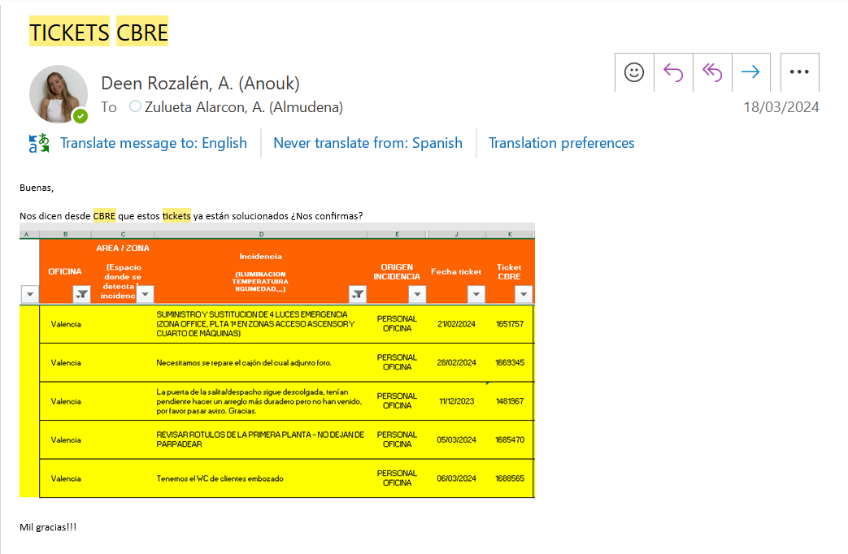

7. El primer martes de cada mes, tienes una reunión con CBRE en la que vas revisando estos tickets:
---utilizas este archivo (en la ventana Facilities)
---filtras por abierto (Columna P)
---y vas filtrando oficina por oficina y comentando cada ticket, a ver si ha habido algún avance, y sobre todo insistir en aquellos que sean importantes o esén muy parados.

